設計書
(bat)ELTool_ExtractAlert_設計書.xlsx

・機能

 | タスクスケジューラの 「LDS」 配下に登録済みの 「ELTool」 タスクに、次のレベルのイベントが発生した場合は、イベント情報をログファイルを出力します。

 |  | レベル種類 | 説明
 |  | 重大(critical) | システム管理者がすぐに対処する必要があるイベント。
 |  | エラー(error) | 問題を示すイベント。
 |  | 警告(warning) | 潜在的な問題について事前に警告するイベント。

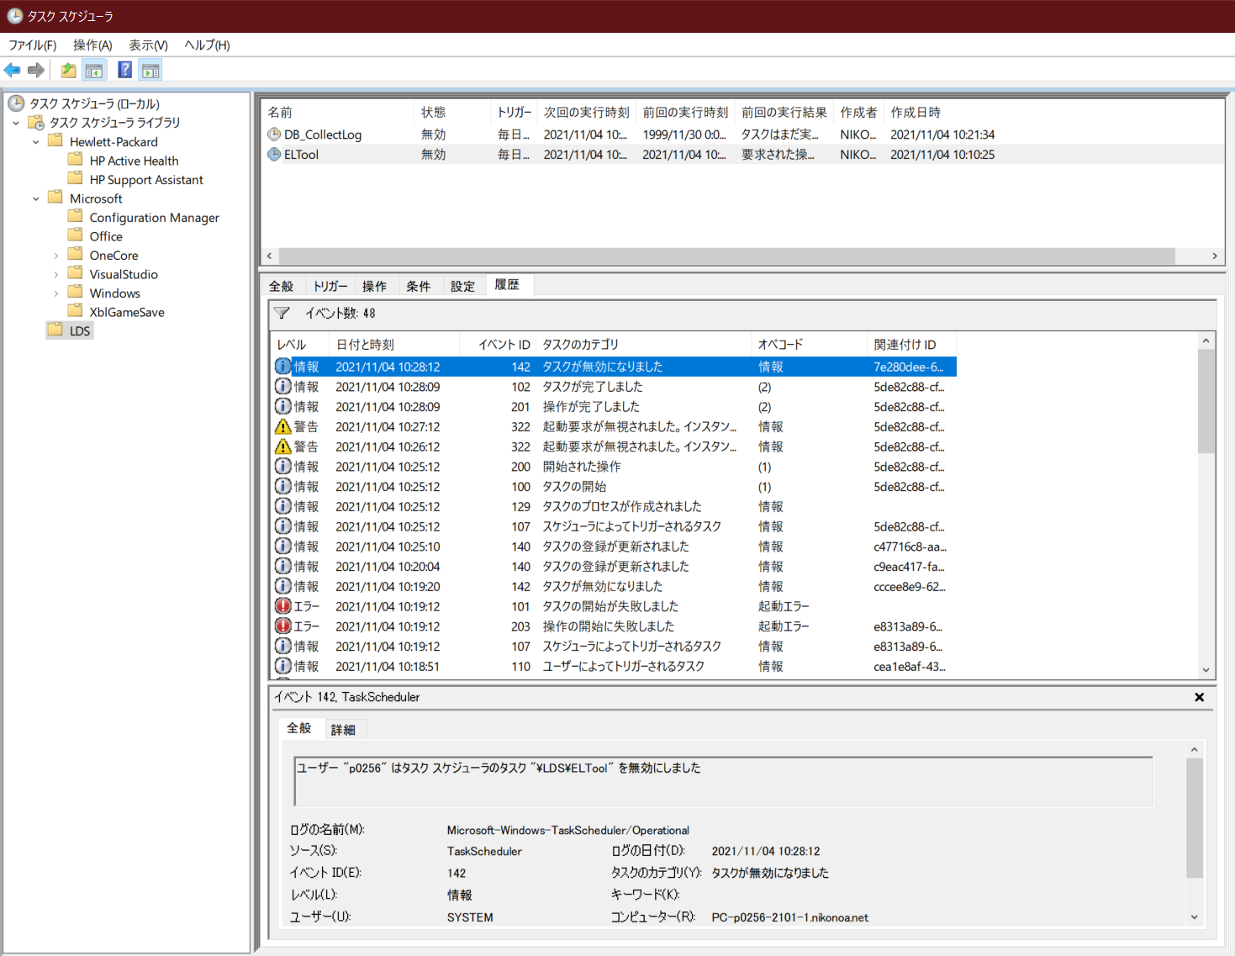

・記述言語

 | ・batch file
 | ・PowerShell ver 5.1

・ファイル

 | ・使用するファイル一覧

 |  | ファイル名 | 説明
 |  | ELTool_ExtractAlert.bat | 起動用バッチファイル。 ※ファイルの文字コードはutf-8 任意のフォルダに配置し使用。
 |  | ELTool_ExtractAlert.ps1 | 処理用スクリプトファイル。 ※ファイルの文字コードはutf-8 任意のフォルダに配置し使用。

・スクリプトの実行方法

 | 任意のフォルダにファイルを配置し、バッチファイルを実行する。

 | > ELTool_ExtractAlert.bat

・バッチファイル設定

 | PowerShellスクリプトに渡すパラメータと、PowerShellに渡すパラメータの一覧。

 |  | ■PowerShellに渡すパラメータ一覧
 |  | 設定 | 説明
 |  | -NoProfile PowerShell | プロファイルの読み込みを行わない。
 |  | -ExecutionPolicy Unrestricted | PowerShell の実行ポリシーを “すべてのスクリプトを制限無しで実行する” に変更。

 |  | ■バッチファイル内でPowerShellスクリプトに渡すパラメータ一覧 ※必須項目、動作環境毎に設定
 |  | 設定 | 説明
 |  | startTime | イベントを検索する開始日時を指定。 フォーマットは"yyyy/MM/dd HH:mm:ss"。 Todayメソッドによりスクリプトを開始した日の0時を取得、その値に加算・減算することにより日時を指定します。
 |  | endTime | イベントを検索する終了日時を指定。 フォーマットは"yyyy/MM/dd HH:mm:ss"。 Todayメソッドによりスクリプトを開始した日の0時を取得、その値に加算・減算することにより日時を指定します。
 |  | logDir | ログを出力するディレクトリをフルパス指定。
 |  | psScriptFile | PowerShellスクリプト( DB_CollectLog_ExtractAlert.ps1)をフルパス指定。

・ログ出力方式

 | ・正常終了時

 |  | 対象とするイベント種別が存在する場合は、イベントが発生した日時順(昇順)にログを出力。

 |  | ■ログファイルのフォーマット
 |  | 項目 | 説明
 |  | ファイル名 | result_ELTool_ExtractAlert_yyyy-MM-dd_HH-mm-ss.log
 |  | ファイル文字コード | Shift-JIS

 |  | ■ログ出力フォーマット
 |  | 項目 | 説明
 |  | type | イベント種別
 |  | datetime | イベント発生日時
 |  | id | イベントId
 |  | message | メッセージ

 |  | 出力例）
 |  | 警告,2021/11/04 10:12:12,322,タスク スケジューラは、タスク "\LDS\ELTool" を起動しませんでした。同じタスクのインスタンス "{59f163d7-0af2-4f2b-bb11-96d99d206092}" が既に実行されているためです。
 |  | 警告,2021/11/04 10:13:12,322,タスク スケジューラは、タスク "\LDS\ELTool" を起動しませんでした。同じタスクのインスタンス "{59f163d7-0af2-4f2b-bb11-96d99d206092}" が既に実行されているためです。
 |  | エラー,2021/11/04 10:18:46,203,タスク スケジューラは、タスク "\LDS\ELTool" のインスタンス "{29fa56b3-ad09-4c7d-9bb4-8f7e41436a2d}" の操作 "C:\Windows\System32\Taskmgr.exe" の起動に失敗しました。追加データ: エラー値: 2147943140。
 |  | エラー,2021/11/04 10:18:46,101,タスク スケジューラは、ユーザー "NIKONOA\p0256" の "\LDS\ELTool" タスクを開始できませんでした。追加データ: エラー値: 2147943140。

 | ・異常終了時

 |  | PowreShellスクリプトのエラー情報を出力

 |  | ■ログファイルのフォーマット
 |  | 項目 | 説明
 |  | ファイル名 | error_ELTool_ExtractAlert_yyyy-MM-dd_HH-mm-ss.log
 |  | ファイル文字コード | Shift-JIS

